Sheet1
ชื่ออุปกรณ์ | การใช้งาน
ESP32 DevKit V1 |  | 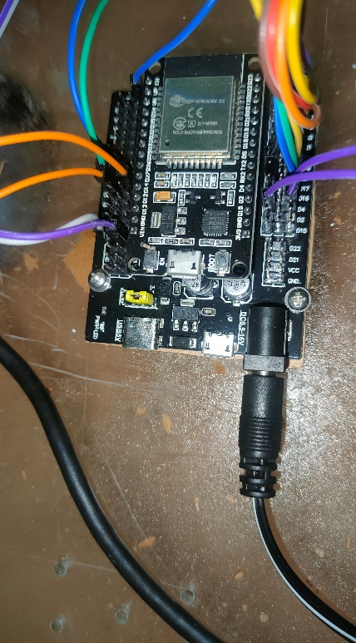
บอร์ดขยายขา ESP32 Expansion board | เพิ่มช่องจ่ายไฟเลี้ยง 3.3 V และ 5V ,เป็นที่ยึดของ esp32 ,แปลงไฟ 6.5-16V เป็น3.3Vและ 5V
Battery Li-ion 18650 | จ่ายไฟฟ้าให้ บอร์ดขยายขา ESP32 Expansion board ที่ 7.4V โดยการเอา 18650 ที่มีแรงดันก้อนละ 3.7V มาอนุกรมกัน
Photoelectric Incremental Rotary Encoder 5V-24V 360P/R | วัดองศาการหมุน รอบการหมุน ทิศทางการหมุน(ตามเข็ม-ทวนเข็ม) โดยใช้ไฟฟ้าที่ 5V-24V และ 1 รอบการหมุนจะส่งสัญญาณ Pulse ออกมา 360 ครั้งต่อรอบการหมุน
GY-521 IMU 3-axis Accelerometer/Gyro Module (MPU6050) | เป็นโมดูลเซ็นเซอร์ความเร่งกับไจโรสโคป ใช้วัดความเร่ง ความเร็วเชิงมุมและ องศาการเอียงจากแนวระดับ
OLED Display Module 0.96" 128X64 (White Color) - SPI Interface | ใช้แสดงผล ชื่อไฟล์ที่ทำการบันทึก ระยะทาง มุมจากแนวระดับ และสถานะการทำงาน start หรือ stop
สวิตช์กดติดปล่อยดับพร้อมสาย | สวิตซ์ใช้ควบคุมสถานะการทำงาน โดยจะมี 2 ปุ่ม ปุ่มแรกเป็นปุ่ม start/stop ใช้เริ่มการวัดและหยุดการวัดชั่วคราว, ปุ่ม2เป็นปุ่มreset ใช้resetค่าระยะทางเป็น0 พร้อมทั้งเปลี่ยนชื่อไฟล์ที่บันทึก โดยจะresetได้ต้องอยู่ใน mode stop และ ค่าระยะทางที่วัดต้องไม่ใช่ 0
ตลับเมตร 100 เมตร | ใช้วัดระยะทางโดยมาความยาวตลับถึง 100 เมตรเลยทีเดียว
Inclinometer | ใช้วัดมุมจากแนวระดับ

